Graph 1
Part de chaque région dans la base productive nationale (2013 pour la base productive concernant la défense et 2012 pour la base productive concernant l’ensemble de l’économie)

libreg | défense | toute économie
Île-de-France | 0.34030869673 | 0.2604112978
Provence-Alpes-Côte d'Azur | 0.15874714002 | 0.059772336432
Aquitaine | 0.12423415584 | 0.044778465973
Bretagne | 0.063333633216 | 0.045154310552
Midi-Pyrénées | 0.05679817174 | 0.042781679713
Centre | 0.048203736929 | 0.037306604106
Rhône-Alpes | 0.044039971583 | 0.10902255976
Auvergne | 0.032777702463 | 0.017766779612
Pays de la Loire | 0.026792761033 | 0.06216876138
Bourgogne | 0.018318000664 | 0.022933683132
Basse-Normandie | 0.016048081439 | 0.019755634503
Poitou-Charentes | 0.015967517995 | 0.022990865749
Languedoc-Roussillon | 0.008779724474 | 0.025228663305
Haute-Normandie | 0.0085014529522 | 0.027819406808
Nord-Pas-de-Calais | 0.0080006402902 | 0.056592496848
Alsace | 0.0079583576862 | 0.032061282367
Lorraine | 0.0050365318409 | 0.027792158715
Limousin | 0.0034959361805 | 0.0080431763293
Picardie | 0.0031964749108 | 0.025002875121
Champagne-Ardenne | 0.0024939045681 | 0.019745912179
Guyane | 0.0024848426971 | 0.0014557900981
Franche-Comté | 0.0017063133868 | 0.016782010528
Martinique | 0.0011823153926 | 0.0034570537444
La Réunion | 0.00089669791698 | 0.0056665798054
Corse | 0.000522714666 | 0.0025009399313
Guadeloupe | 0.00017452339038 | 0.0030086755112

Source : OED, voir encadré méthodologique pour plus de précisions
Notes :
- hors Mayotte
- données en nombre d’emplois salariés
Exemple de lecture : L’Ile-de-France représente 34 % de la base productive nationale pour la Défense et 26 % pour l’ensemble de l’économie.

Carte 1
Distribution du chiffre d’affaires de la BITD par région en 2013

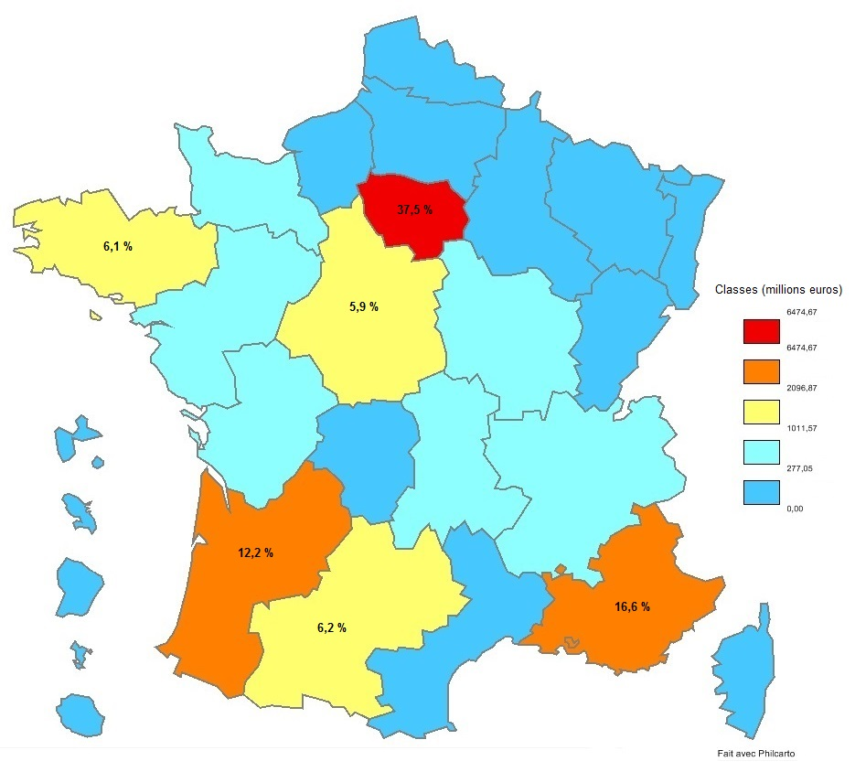

Source : OED, voir encadré méthodologique pour plus de précisions.

